記入見本2508
 | 事業別支出予算 | 令和 |  | 年度 | →記入
 |  | 部局委員会 |  |  | →プルダウン選択

■科目名（勘定科目）の選択
同事業の前年度以前の決算における「完結訂正版日付順」および下記の【よくある勘定科目と使途】をご参照ください。
事業番号 | 事業名 | 定款番号 | 科目名（勘定科目） | 支出
1 | ●●●に関する研修会 | 8 | 臨時雇賃金 | 60,000
 |  |  | 会議費 | 10,000
 |  |  | 旅費交通費 | 5,000
 |  |  | 通信運搬費 | 2,000
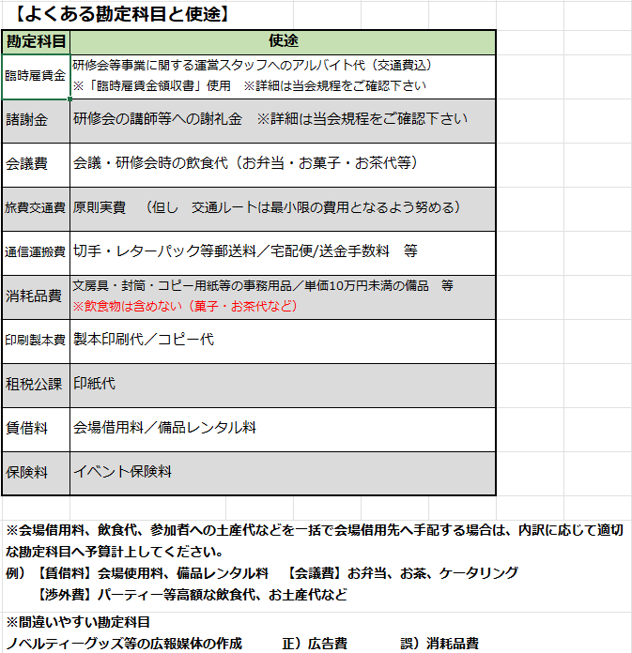
 |  |  | 消耗品費 | 2,000
 |  |  | 諸謝金 | 60,000
 |  |  | 印刷製本費 | 5,000

事業計画書と相違ないよう記入、選択してください。

 |  |  | 小計 | 144,000
2 | ●●●のサポート事業 | 1 | 臨時雇賃金 | 90,000
 |  |  | 会議費 | 30,000
 |  |  | 旅費交通費 | 10,000
 |  |  | 通信運搬費 | 2,000
 |  |  | 消耗品費 | 10,000
 |  |  | 賃借料 | 20,000
 |  |  | 保険料 | 5,000

 |  |  | 小計 | 167,000
3 | ●●●まつりリハビリ相談会 | 4 | 臨時雇賃金 | 60,000
 |  |  | 会議費 | 30,000
 |  |  | 旅費交通費 | 20,000
 |  |  | 通信運搬費 | 2,000
 |  |  | 印刷製本費 | 10,000

 |  |  | 小計 | 122,000
4 | ●●支部 行政連携課題に関する調査 |  | 臨時雇賃金 | 30,000
 |  |  | 会議費 | 10,000
 |  |  | 旅費交通費 | 8,000
千円単位で入力
 |  |  | 通信運搬費 | 2,000
 |  |  | 消耗品費 | 1,000
 |  |  | 印刷製本費 | 6,000

【小計】は自動計算されます。

 |  |  | 小計 | 57,000

【合計】は自動計算されます。

＜事業欄が足りない場合＞
事業欄が足りない場合は、フォーマットシートをコピーしてご使用ください。

＜支出予算合計の確認＞
事業別支出予算合計と科目別支出予算合計が同額であることをご確認ください。※事業別支出予算書のシートをコピーしてご使用の場合は、各シートの【合計】の合算額と科目別支出予算の【合計】が同額であることをご確認ください。

 |  |  | 小計 | 0
 |  | 事 業 別 支 出 予算 合 計 |  | 490,000

